Chi tiết địa chất
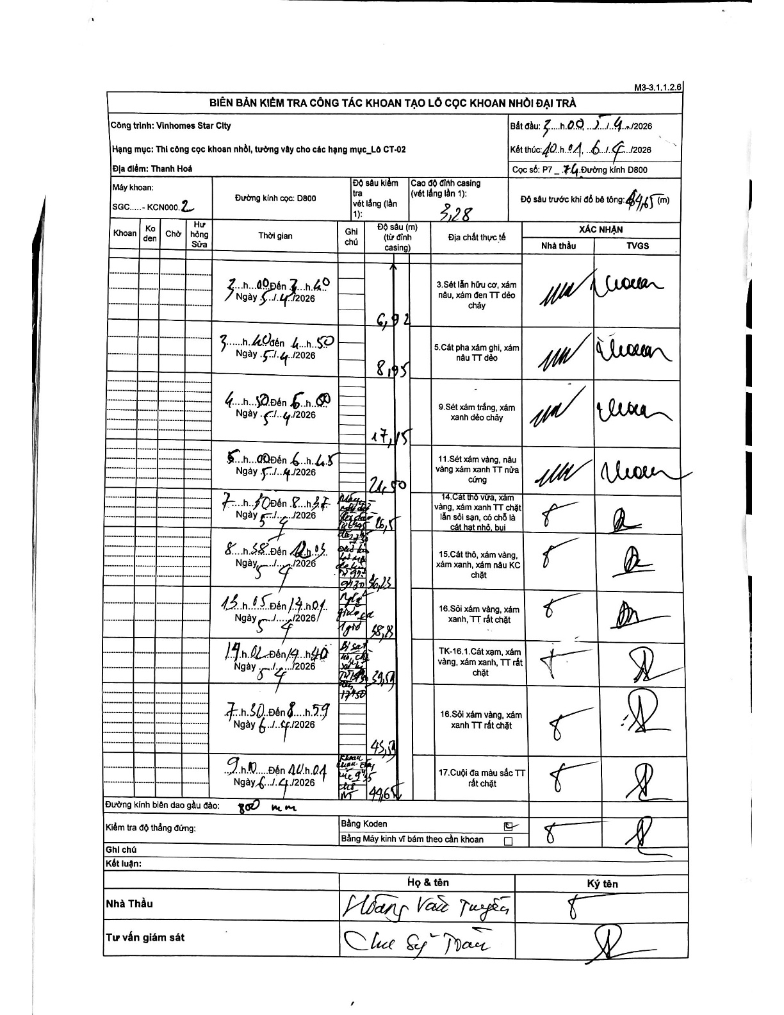
Dự án | Star City Thanh Hóa
Hạng mục | Thi công cọc khoan nhồi, tường vây cho các hạng mục_Lô CT-02
Tên bộ phận | Đường kính cọc D800
Số hiệu cọc | P7-74
Tên Máy khoan | SGC-KCN0002
Đường kính | D800
Bắt đầu thi công | 03:00 05/04/2026
Kết thúc thi công | 10:01 06/04/2026

Địa chất TT | Đường kính | Mô tả lớp thiết kế | Từ (h) | Đến (h) | Cao độ từ | Cao độ đến | T.Gian (h) | Dài (m) | V (m/h) | Ghi chú
1 | D800 | Sét lẫn hữu cơ, xám nâu, xám đen TT dẻo chảy | 00:51 05/04/2026 | 03:40 05/04/2026 | -3.28 | -6.92 | 2.82 | 3.64 | 1.29
2 | D800 | Cát pha xám ghi, xám nâu TT dẻo | 03:40 05/04/2026 | 04:50 05/04/2026 | -6.92 | -8.95 | 1.17 | 2.03 | 1.74
3 | D800 | Sét xám trắng, xám xanh dẻo chảy | 04:50 05/04/2026 | 05:00 05/04/2026 | -8.95 | -17.15 | 0.17 | 8.2 | 49.2
4 | D800 | Sét xám vàng, nâu vàng xám xanh TT nửa cứng | 05:00 05/04/2026 | 06:45 05/04/2026 | -17.15 | -21.5 | 1.75 | 4.35 | 2.49
5 | D800 | Cát thô vừa, xám vàng, xám xanh TT chặt lẫn sỏi sạn, có chỗ là cát hạt nhỏ, bụi | 07:50 05/04/2026 | 08:37 05/04/2026 | -21.5 | -26.5 | 0.78 | 5 | 6.38
6 | D800 | Cát thô, xám vàng, xám xanh, xám nâu KC chặt | 08:58 05/04/2026 | 12:05 05/04/2026 | -26.5 | -30.23 | 3.12 | 3.73 | 1.2
7 | D800 | Sỏi xám vàng, xám xanh, TT rất chặt | 13:05 05/04/2026 | 17:41 05/04/2026 | -30.23 | -33.78 | 4.6 | 3.55 | 0.77
8 | D800 | Cát xạm, xám vàng, xám xanh, TT rất chặt | 17:02 05/04/2026 | 19:40 05/04/2026 | -33.78 | -39.54 | 2.63 | 5.76 | 2.19
9 | D800 | Sỏi xám vàng, xám xanh TT rất chặt | 07:30 05/04/2026 | 08:59 05/04/2026 | -39.54 | -45.54 | 1.48 | 6 | 4.04
10 | D800 | Cuội đa màu sắc TT rất chặt | 09:00 05/04/2026 | 10:14 05/04/2026 | -45.54 | -49.65 | 1.23 | 4.11 | 3.33

ẢNH BIÊN BẢN GỐC

